E1-ComunicarSucursal
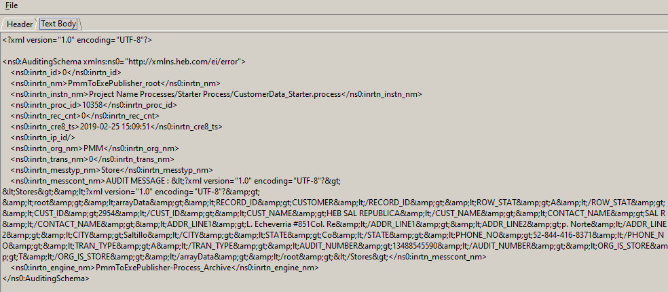
Descripción de la Prueba
Comunicar y auditar sucursal 2954 de PMM
Resultado Esperado
- Sucursal en HEBCard

Evidencia antes de correr procesos

Resultados de Ejecución

E3-SucursalInexistente
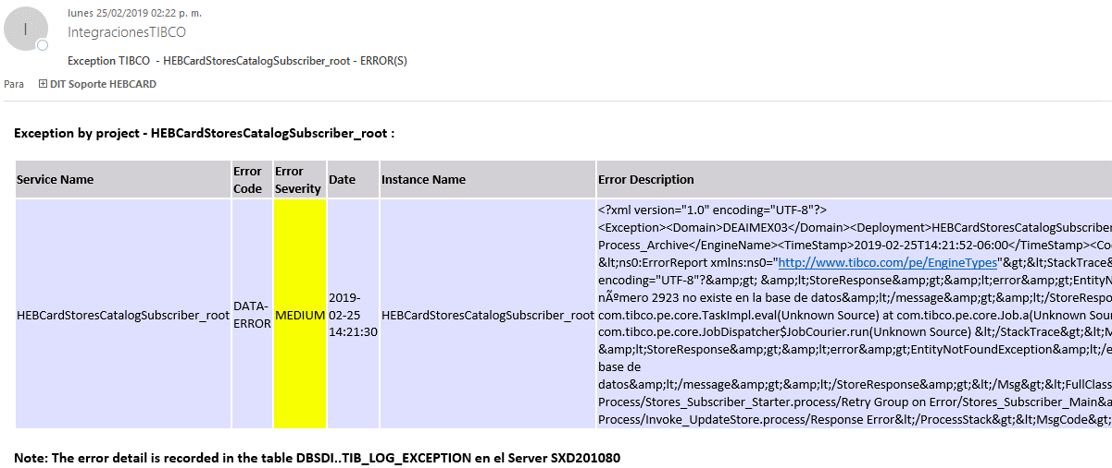
Descripción de la Prueba
Se comunica la sucursal 2923, la integracion debe generar una excepcion debido a que esta intentando actualizar una sucursal que no se ha ingresado previamente
Resultado Esperado
- Registro del error en la tabla DBTIB..tib_exception -Correo de notificacion

Evidencia antes de correr procesos

Resultados de Ejecución

E4-Sin permiso HEBSecurity
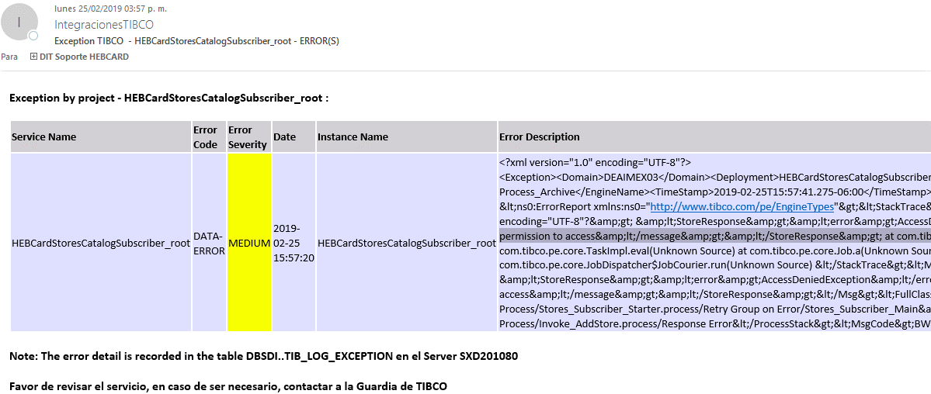
Descripción de la Prueba
Se comunica la sucursal, la integracion debe generar una excepcion debido a que el applicationId no tiene permisos garantizados
Resultado Esperado
'Registro en la tabla DBTIB..tib_log_exception -Correo de notificacion

Evidencia antes de correr procesos

Resultados de Ejecución

